Оценка от кол-ва невыкупов
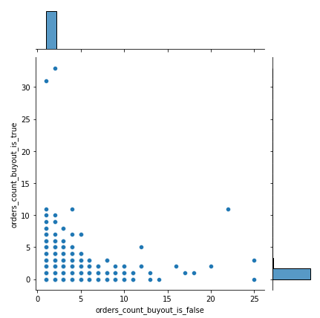
Данные с 2022-01-01 по 2022-07-01.

Аппрувнутные заказы, но невыкупленные >= 1 раз | N=1 | Заказы из условия/заказов всего : | Сумма аппрувнутых заказов из условия/сумма всех аппрувнутых заказов : | Расходы на рекламу/выручка :
Заказы из условия/заказов всего : 35.55% | Аппрувнутные заказы, но невыкупленные >= N раз | 35.55% | 40.55% | 16.67%
Сумма аппрувнутых заказов из условия/сумма всех аппрувнутых заказов : 40.55% | Аппрувнутные заказы, но невыкупленные >= N раз, других выкупов не было | 31.65% | 31.81% | 13.23%
Расходы на рекламу/выручка : 16.67%' | Аппрувнутные заказы, но невыкупленные >= N раз, были другие выкупы | 3.89% | 8.73% | 3.43%

Аппрувнутные заказы, но невыкупленные >= 1 раз, других выкупов не было
Заказы из условия/заказов всего : 31.65%
Сумма аппрувнутых заказов из условия/сумма всех аппрувнутых заказов : 31.81%
Расходы на рекламу/выручка : 13.23%

Аппрувнутные заказы, но невыкупленные >= 1 раз, были другие выкупы
Заказы из условия/заказов всего : 3.89%
Сумма аппрувнутых заказов из условия/сумма всех аппрувнутых заказов : 8.73%
Расходы на рекламу/выручка : 3.43%

Аппрувнутные заказы, но невыкупленные >= 2 раза | N=2 | Заказы из условия/заказов всего : | Сумма аппрувнутых заказов из условия/сумма всех аппрувнутых заказов : | Расходы на рекламу/выручка :
Заказы из условия/заказов всего : 4.64% | Аппрувнутные заказы, но невыкупленные >= N раз | 4.64% | 5.98% | 2.3%
Сумма аппрувнутых заказов из условия/сумма всех аппрувнутых заказов : 5.98% | Аппрувнутные заказы, но невыкупленные >= N раз, других выкупов не было | 3.48% | 3.83% | 1.51%
Расходы на рекламу/выручка : 2.3% | Аппрувнутные заказы, но невыкупленные >= N раз, были другие выкупы | 1.15% | 2.15% | 0.8%

Аппрувнутные заказы, но невыкупленные >= 2 раза, других выкупов не было
Заказы из условия/заказов всего : 3.48%
Сумма аппрувнутых заказов из условия/сумма всех аппрувнутых заказов : 3.83%
Расходы на рекламу/выручка : 1.51%

Аппрувнутные заказы, но невыкупленные >= 2 раза, были другие выкупы
Заказы из условия/заказов всего : 1.15%
Сумма аппрувнутых заказов из условия/сумма всех аппрувнутых заказов : 2.15%
Расходы на рекламу/выручка : 0.8%

Аппрувнутные заказы, но невыкупленные >= 3 раза | N=3 | Заказы из условия/заказов всего : | Сумма аппрувнутых заказов из условия/сумма всех аппрувнутых заказов : | Расходы на рекламу/выручка :
Заказы из условия/заказов всего : 1.19% | Аппрувнутные заказы, но невыкупленные >= N раз | 1.19% | 1.67% | 0.62%
Сумма аппрувнутых заказов из условия/сумма всех аппрувнутых заказов : 1.67% | Аппрувнутные заказы, но невыкупленные >= N раз, других выкупов не было | 0.78% | 0.94% | 0.35%
Расходы на рекламу/выручка : 0.62% | Аппрувнутные заказы, но невыкупленные >= N раз, были другие выкупы | 0.41% | 0.72% | 0.27%

Аппрувнутные заказы, но невыкупленные >= 3 раза, других выкупов не было
Заказы из условия/заказов всего : 0.78%
Сумма аппрувнутых заказов из условия/сумма всех аппрувнутых заказов : 0.94%
Расходы на рекламу/выручка : 0.35%

Аппрувнутные заказы, но невыкупленные >= 3 раза, были другие выкупы
Заказы из условия/заказов всего : 0.41%
Сумма аппрувнутых заказов из условия/сумма всех аппрувнутых заказов : 0.72%
Расходы на рекламу/выручка : 0.27%

Аппрувнутные заказы, но невыкупленные >= 4 раза | N=4 | Заказы из условия/заказов всего : | Сумма аппрувнутых заказов из условия/сумма всех аппрувнутых заказов : | Расходы на рекламу/выручка :
Заказы из условия/заказов всего : 0.44% | Аппрувнутные заказы, но невыкупленные >= N раз | 0.44% | 0.63% | 0.24%
Сумма аппрувнутых заказов из условия/сумма всех аппрувнутых заказов : 0.63% | Аппрувнутные заказы, но невыкупленные >= N раз, других выкупов не было | 0.25% | 0.29% | 0.12%
Расходы на рекламу/выручка : 0.24% | Аппрувнутные заказы, но невыкупленные >= N раз, были другие выкупы | 0.19% | 0.34% | 0.12%

Аппрувнутные заказы, но невыкупленные >= 4 раза, других выкупов не было
Заказы из условия/заказов всего : 0.25%
Сумма аппрувнутых заказов из условия/сумма всех аппрувнутых заказов : 0.29%
Расходы на рекламу/выручка : 0.12%

Аппрувнутные заказы, но невыкупленные >= 4 раза, были другие выкупы
Заказы из условия/заказов всего : 0.19%
Сумма аппрувнутых заказов из условия/сумма всех аппрувнутых заказов : 0.34%
Расходы на рекламу/выручка : 0.12%

Fraud country index
 |  |  |  |  | fraud_country_index - отношение количества заказов, попадающих под условие невыкупа к общему количеству заказов, нормированных относительно общего количества заказов в каждой стране

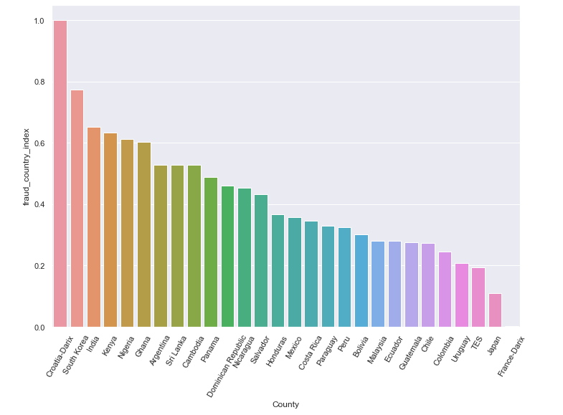
 |  | невыкуп >= 1 РАЗА
N=1 | name_en | total_order_count | orders_count_buyout_is_false | fraud_country_index
0 | Argentina | 11513 | 6075 | 0.528
1 | Bolivia | 84909 | 25635 | 0.302
2 | Cambodia | 5903 | 3110 | 0.527
3 | Chile | 84202 | 23118 | 0.275
4 | Colombia | 123035 | 30288 | 0.246
5 | Costa Rica | 70072 | 24173 | 0.345
6 | Croatia-Darix | 1 | 1 | 1.000
7 | Dominican Republic | 8512 | 3920 | 0.461
8 | Ecuador | 5981 | 1671 | 0.279
9 | France-Darix | 567 | 1 | 0.002
10 | Ghana | 37539 | 22623 | 0.603
11 | Guatemala | 36023 | 9956 | 0.276
12 | Honduras | 33329 | 12257 | 0.368
13 | India | 23 | 15 | 0.652
14 | Japan | 3537 | 387 | 0.109
15 | Kenya | 9576 | 6071 | 0.634
16 | Malaysia | 1573 | 441 | 0.280
17 | Mexico | 477238 | 170704 | 0.358
18 | Nicaragua | 2868 | 1299 | 0.453
19 | Nigeria | 46238 | 28282 | 0.612
20 | Panama | 32935 | 16065 | 0.488
21 | Paraguay | 2293 | 757 | 0.330
22 | Peru | 148654 | 48450 | 0.326
23 | Salvador | 5812 | 2510 | 0.432
24 | South Korea | 31 | 24 | 0.774
25 | Sri Lanka | 5482 | 2890 | 0.527
26 | TES | 257 | 50 | 0.195
27 | Uruguay | 244 | 51 | 0.209

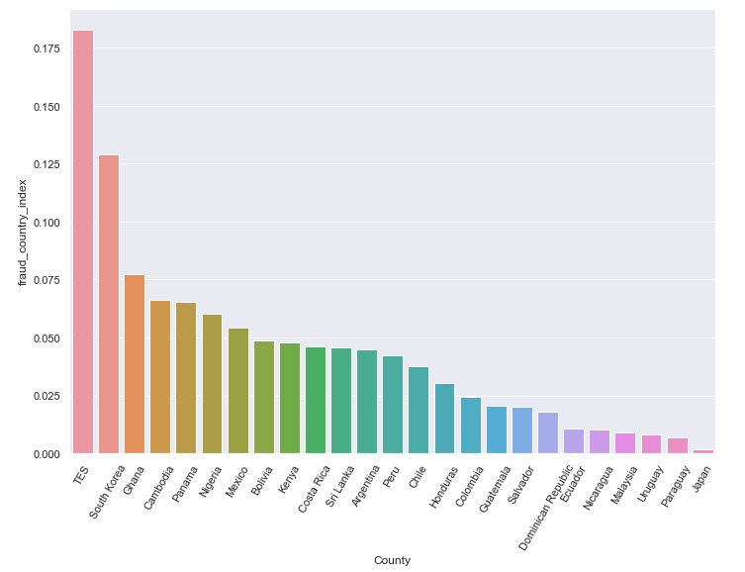
 |  | невыкуп >= 2 РАЗ
N=2 | name_en | total_order_count | orders_count_buyout_is_false | fraud_country_index
0 | Argentina | 11513 | 516 | 0.045
1 | Bolivia | 84909 | 4143 | 0.049
2 | Cambodia | 5903 | 392 | 0.066
3 | Chile | 84202 | 3160 | 0.038
4 | Colombia | 123035 | 3019 | 0.025
5 | Costa Rica | 70072 | 3243 | 0.046
6 | Dominican Republic | 8512 | 154 | 0.018
7 | Ecuador | 5981 | 64 | 0.011
8 | Ghana | 37539 | 2910 | 0.078
9 | Guatemala | 36023 | 738 | 0.020
10 | Honduras | 33329 | 1007 | 0.030
11 | Japan | 3537 | 6 | 0.002
12 | Kenya | 9576 | 460 | 0.048
13 | Malaysia | 1573 | 14 | 0.009
14 | Mexico | 477238 | 25931 | 0.054
15 | Nicaragua | 2868 | 30 | 0.010
16 | Nigeria | 46238 | 2792 | 0.060
17 | Panama | 32935 | 2154 | 0.065
18 | Paraguay | 2293 | 16 | 0.007
19 | Peru | 148654 | 6315 | 0.042
20 | Salvador | 5812 | 118 | 0.020
21 | South Korea | 31 | 4 | 0.129
22 | Sri Lanka | 5482 | 250 | 0.046
23 | TES | 257 | 47 | 0.183
24 | Uruguay | 244 | 2 | 0.008

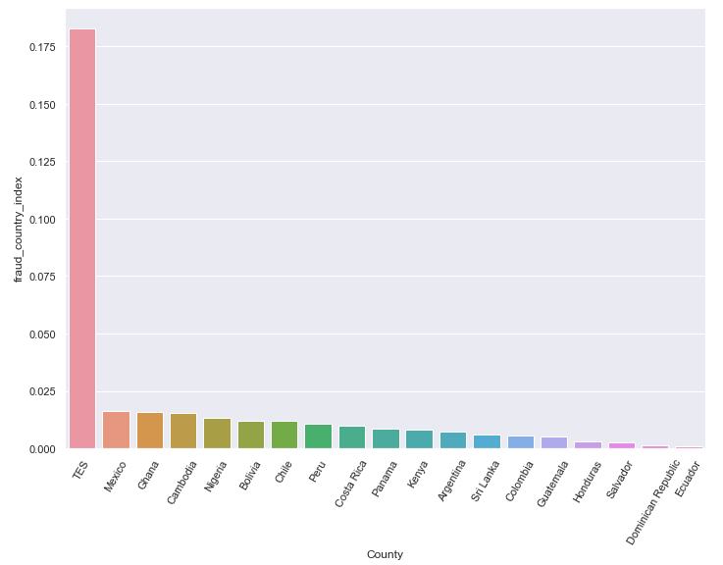
 |  | невыкуп >= 3 РАЗ
N=3 | name_en | total_order_count | orders_count_buyout_is_false | fraud_country_index
0 | Argentina | 11513 | 86 | 0.007
1 | Bolivia | 84909 | 1001 | 0.012
2 | Cambodia | 5903 | 90 | 0.015
3 | Chile | 84202 | 992 | 0.012
4 | Colombia | 123035 | 669 | 0.005
5 | Costa Rica | 70072 | 697 | 0.010
6 | Dominican Republic | 8512 | 12 | 0.001
7 | Ecuador | 5981 | 6 | 0.001
8 | Ghana | 37539 | 590 | 0.016
9 | Guatemala | 36023 | 184 | 0.005
10 | Honduras | 33329 | 103 | 0.003
11 | Kenya | 9576 | 76 | 0.008
12 | Mexico | 477238 | 7735 | 0.016
13 | Nigeria | 46238 | 604 | 0.013
14 | Panama | 32935 | 286 | 0.009
15 | Peru | 148654 | 1567 | 0.011
16 | Salvador | 5812 | 16 | 0.003
17 | Sri Lanka | 5482 | 34 | 0.006
18 | TES | 257 | 47 | 0.183

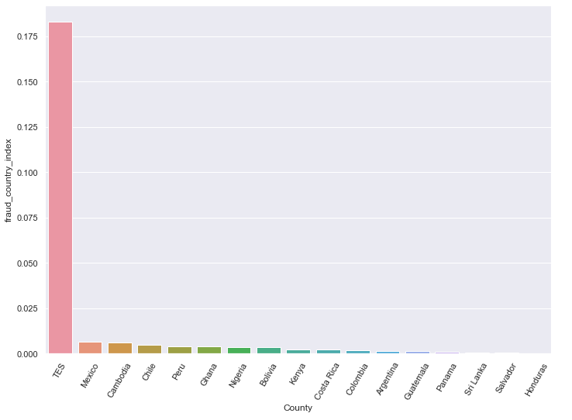
 |  | невыкуп >= 4 РАЗ
N=4 | name_en | total_order_count | orders_count_buyout_is_false | fraud_country_index
0 | Argentina | 11513 | 17 | 0.001
1 | Bolivia | 84909 | 314 | 0.004
2 | Cambodia | 5903 | 36 | 0.006
3 | Chile | 84202 | 425 | 0.005
4 | Colombia | 123035 | 219 | 0.002
5 | Costa Rica | 70072 | 157 | 0.002
6 | Ghana | 37539 | 152 | 0.004
7 | Guatemala | 36023 | 52 | 0.001
8 | Honduras | 33329 | 4 | 0.000
9 | Kenya | 9576 | 22 | 0.002
10 | Mexico | 477238 | 3220 | 0.007
11 | Nigeria | 46238 | 175 | 0.004
12 | Panama | 32935 | 31 | 0.001
13 | Peru | 148654 | 604 | 0.004
14 | Salvador | 5812 | 4 | 0.001
15 | Sri Lanka | 5482 | 4 | 0.001
16 | TES | 257 | 47 | 0.183

